画像
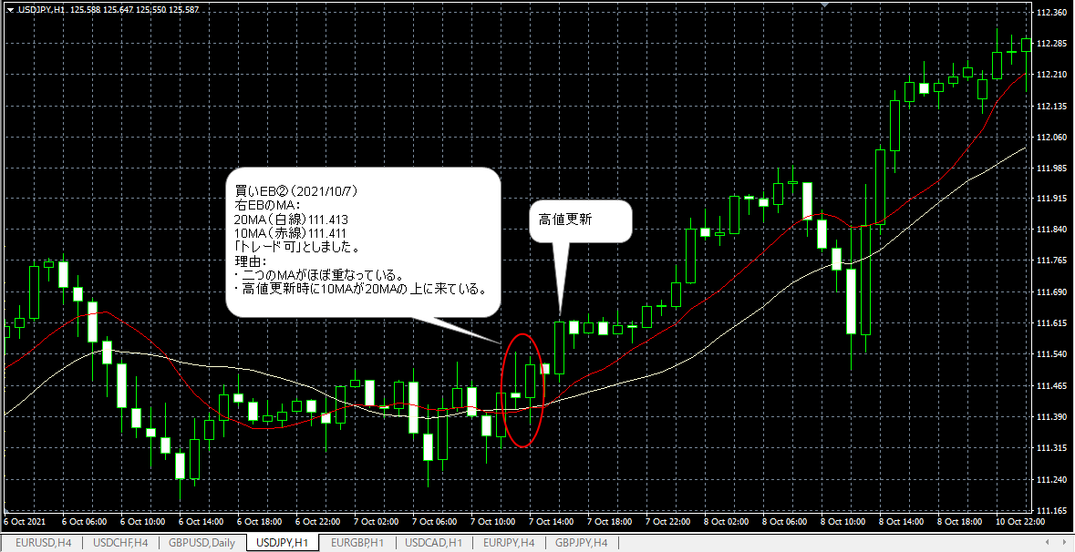
画像１－１：EBの確認
 | 買いＥＢ（エントリＮｏ．６１）

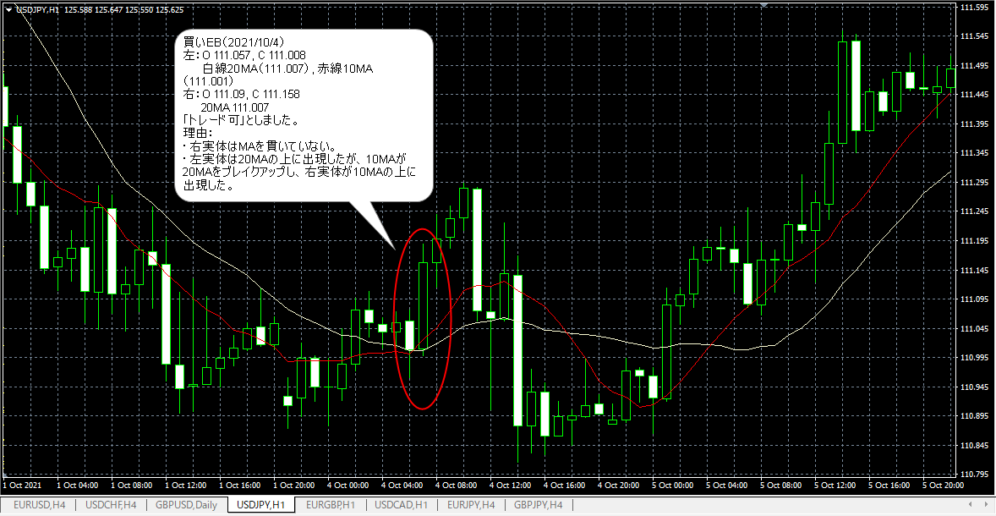

画像１－２：EBの確認
 | 買いＥＢ（エントリNo.６３）

